Solicitud gráfica
 | Área: | Ciencias Naturales |  |  | Fecha:
 | Grado: | 10
 | Título del tema: | IMPULSO Y MOMENTO LINEAL |  |  | ¿Cuaderno de estudio o recurso? | Recurso
 | Editor: | DIANA GARCIA |  |  | Motor del recurso | F7B

 | Código guión o recurso: | CN_10_06_REC100 | ← Para determinar este código, visite la hoja de Ayuda
 |  |  |  |  | ESPECIFICACIÓN DE ARCHIVOS A ENTREGAR
Núm. | Archivo Shutterstock o ruta en web | Imagen para: | Tipo | Ubicación de la imagen en el recurso F7B | Nombre imagen SMALL | Tamaño imagen SMALL | Nombre imagen ZOOM | Tamaño imagen ZOOM | Descripción | Observaciones
IMG01 | 218897995 | Recurso F7B | Ilustración | Inicio (apaisado) | CN_10_06_REC100_IMG01.jpg | 350 x 230 px |  |  | JUGADOR DE TENIS | 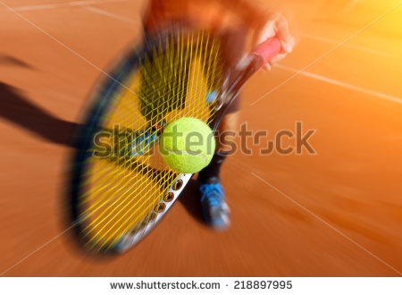
IMG02 | 222123340 | Recurso F7B | Ilustración | Inicio (apaisado) | CN_10_06_REC100_IMG02.jpg | 350 x 230 px |  |  | 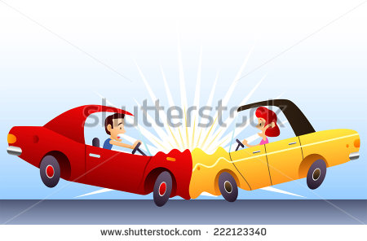 ACCIDENTE
IMG03 | 27262123 | Recurso F7B | Ilustración | Inicio (apaisado) | CN_10_06_REC100_IMG03.jpg | 350 x 230 px |  |  | BOLAS DE BILLAR | 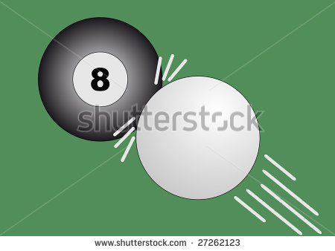
IMG04 | 359044832 | Recurso F7B | Ilustración | Inicio (apaisado) | CN_10_06_REC100_IMG04.jpg | 350 x 230 px |  |  | BOMBILLO | 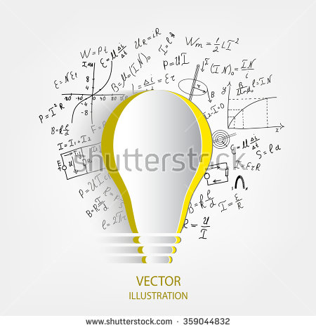
IMG05 | 167127968 | Recurso F7B | Ilustración | Inicio (apaisado) | CN_10_06_REC100_IMG05.jpg | 350 x 230 px |  |  | 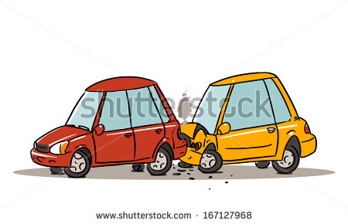 ACCIDENTE
IMG06 | 361133723 | Recurso F7B | Ilustración | Inicio (apaisado) | CN_10_06_REC100_IMG06.jpg | 350 x 230 px |  |  | CHOQUE | 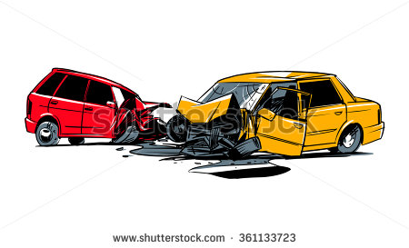
IMG07 | 278241767 | Recurso F7B | Ilustración | Contenido | CN_10_06_REC100_IMG07n.jpg | 320 x 480 px | CN_10_06_REC100_IMG07a.jpg | 800 x 458 px | ESFERAS | 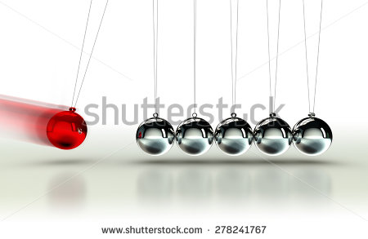
IMG08 | 220752793 | Recurso F7B | Ilustración | Contenido | CN_10_06_REC100_IMG08n.jpg | 320 x 480 px | CN_10_06_REC100_IMG08a.jpg | 800 x 458 px | BILLAR | 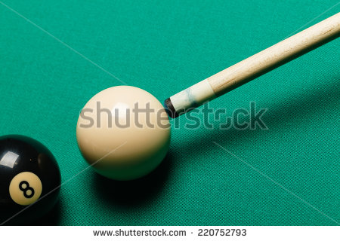
IMG09 | 163328435 | Recurso F7B | Ilustración | Contenido | CN_10_06_REC100_IMG09n.jpg | 320 x 480 px | CN_10_06_REC100_IMG09a.jpg | 800 x 458 px | BOLA DE DEMOLICION
IMG10 | 256076260 | Recurso F7B | Ilustración | Contenido | CN_10_06_REC100_IMG10n.jpg | 320 x 480 px | CN_10_06_REC100_IMG10a.jpg | 800 x 458 px | BALA | 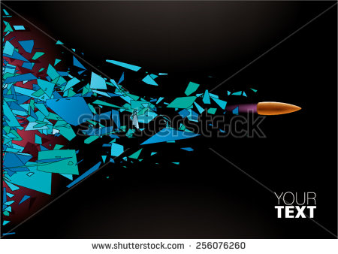
IMG11 | 392011291 | Recurso F7B | Ilustración | Contenido | CN_10_06_REC100_IMG11n.jpg | 320 x 480 px | CN_10_06_REC100_IMG11a.jpg | 800 x 458 px | DISPARO
IMG12 | 229482037 | Recurso F7B | Ilustración | Contenido | CN_10_06_REC100_IMG12n.jpg | 320 x 480 px | CN_10_06_REC100_IMG12a.jpg | 800 x 458 px | CARROS | 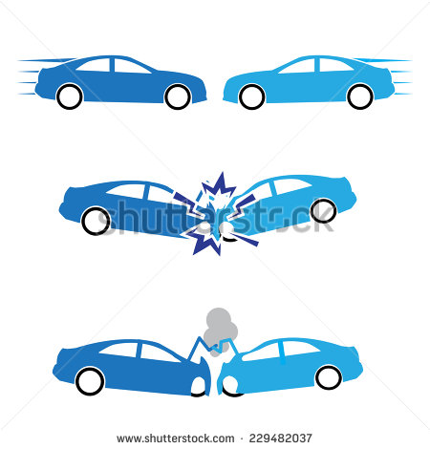
IMG13 | 383191675 | Recurso F7B | Ilustración | Contenido | CN_10_06_REC100_IMG13n.jpg | 320 x 480 px | CN_10_06_REC100_IMG13a.jpg | 800 x 458 px | CHOQUE DE ESFERAS | 
IMG14 | 56542372 | Recurso F7B | Ilustración | Contenido | CN_10_06_REC100_IMG14n.jpg | 320 x 480 px | CN_10_06_REC100_IMG14a.jpg | 800 x 458 px | ACCIDENTE VEHICULAR | 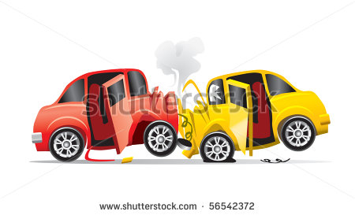
IMG15 | 360388025 | Recurso F7B | Ilustración | Contenido | CN_10_06_REC100_IMG15n.jpg | 320 x 480 px | CN_10_06_REC100_IMG15a.jpg | 800 x 458 px | FÍSICA | 